存档系统
目的

 | 存档系统用于记录玩家的游戏进度、解锁内容和数据，使玩家能够在退出游戏后继续体验，降低重复游玩成本，并为结局解锁、后续版本扩展提供数据基础。

目标

 | 1 | 玩家退出并重新进入游戏后，可恢复最近一次有效进度。
 | 2 | 支持手动存档
 | 3 | 存档和读档操作时间较短
 | 4 | 存档文件损坏时，不影响游戏启动，并提示玩家恢复或重新开始
 | 5 | 玩家无需理解文件路径或技术细节即可完成存档操作

功能需求

 | 1 | 存档入口

 |  | 主界面“继续游戏”按键 |  | 进入游戏后，画面右上角“菜单”—“保存”
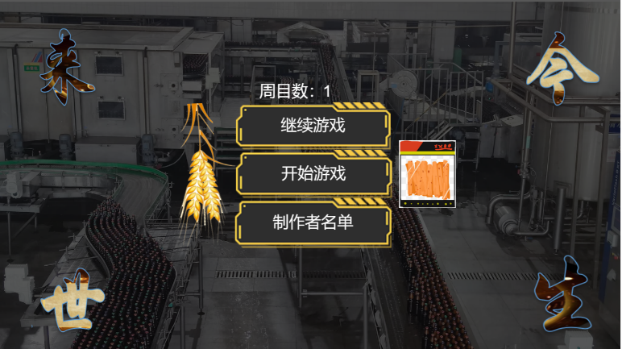
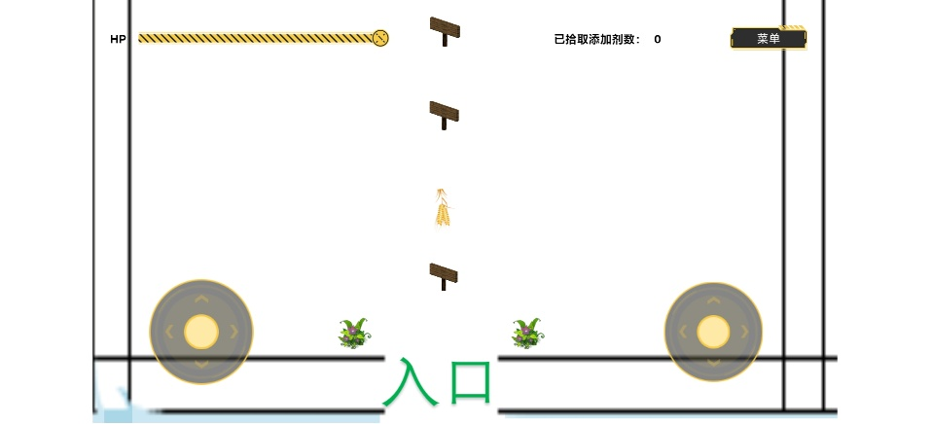
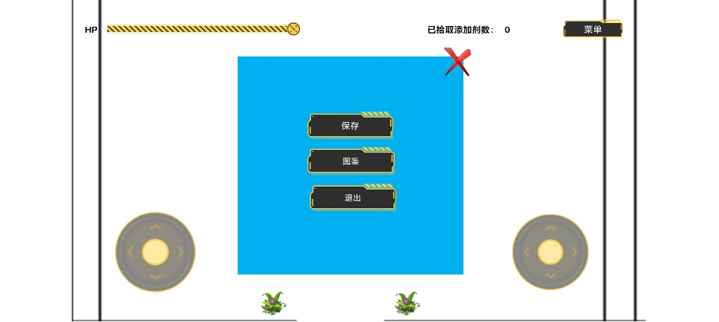

 | 2 | 手动存档

 |  | 点击“保存“后，点击想要保存的栏位，成功保存后会显示当前档案
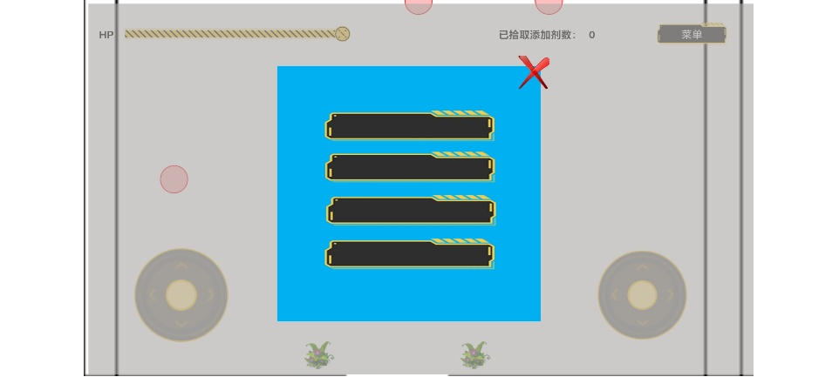
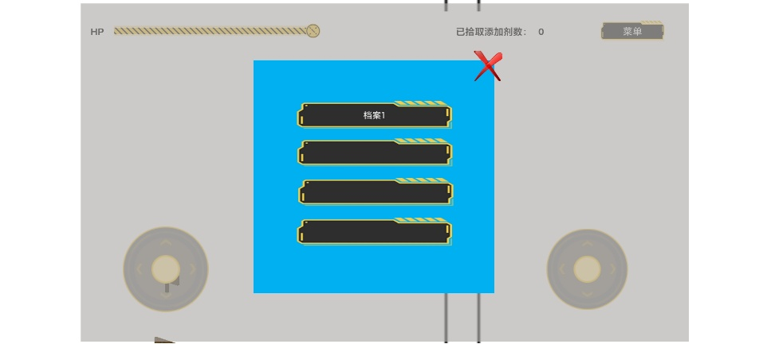

 | 3 | 退出存档

 |  | 点击存档界面右上角红叉，即可退出存档

 | 4 | 读取存档

 |  | 在开始界面点击”继续游戏“，之后点击想要继续的存档

 | 5 | 多存档位

 |  | 共设置4个存档位

表结构

 | 存档主表
 |  | 字段 | 说明
 |  | save_id | 存档唯一编号
 |  | save_slot | 存档位编号
 |  | last_save_time | 最后保存时间
 |  | current_scene | 当前场景或关卡
 |  | play_time | 累计游玩时间
 |  | is_valid | 是否为有效存档

 | 玩家状态表
 |  | 字段 | 说明
 |  | hp | 当前生命值
 |  | max_hp | 最大生命值
 |  | position_x | 玩家 X 坐标
 |  | position_y | 玩家 Y 坐标
 |  | event_data | 事件解锁信息
 |  | add_data | 添加剂数据
 |  | Instruction_data | 提示状态
 |  | handbook_data | 图鉴解锁信息
 |  | end_data | 结局解锁信息

资源需求

 | 人力资源
 |  | 系统策划：定义存档规则、字段和交互流程；
 |  | 程序：实现保存、读取、校验；
 |  | UI/UX：制作存档管理界面和提示弹窗；
 |  | QA：测试异常退出、损坏文件等情况。

 | 美术资源
 |  | “继续游戏”按钮；
 |  | “保存”按钮；
 |  | “菜单”按钮
 |  | 存档位；
 |  | 存档图标。

 | 测试资源
 |  | 首次启动；
 |  | 正常保存和读取；
 |  | 快速连续保存；
 |  | 游戏强制退出；
 |  | 存档文件缺失；
 |  | 存档文件损坏；
 |  | 多存档位互不影响

验收标准

 | 能成功创建、保存、读取；
 | 重新启动游戏后进度恢复正确；
 | 关键数据与保存前一致；
 | 存档损坏时游戏不会崩溃；
 | 所有核心操作都有明确界面反馈

攻击系统
目的

 | 攻击系统用于建立玩家与敌人之间的核心交互，使玩家能够通过输入操作造成伤害并推动关卡进程。系统应提供清晰的攻击反馈、可理解的攻击规则和稳定的命中判定。

目标

 | 1 | 玩家可通过指定按键或按钮发起基础攻击。
 | 2 | 攻击输入、动作播放、命中判定和伤害结算形成完整闭环。
 | 3 | 玩家不能在攻击冷却期间无限重复攻击。
 | 4 | 攻击命中敌人时，目标生命值、受击表现和死亡状态正确更新。
 | 5 | 未命中时不应对目标造成伤害。

功能需求

 | 1 | 基础攻击

 |  | 玩家按压右摇杆，发射子弹；旋转右摇杆，控制攻击方向

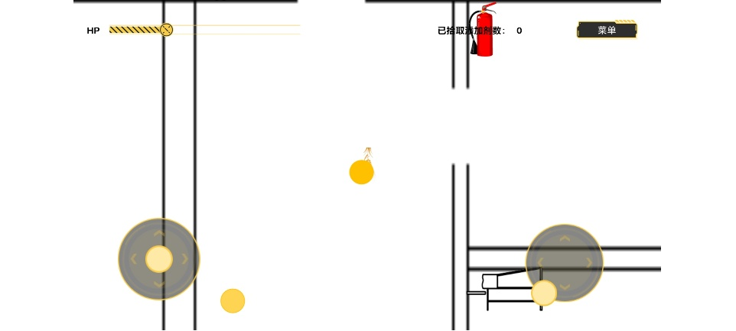

 |  | 基础规则示例
 |  | 项目 | 示例值 | 说明
 |  | 攻击键 | 右虚拟摇杆 | 可按项目平台调整
 |  | 基础伤害 | atk_damage | 单次命中伤害
 |  | 攻击距离 | atk_dis | 有效范围
 |  | 攻击间隔 | atk_t | 两次攻击的最小间隔

 | 2 | 命中判定
 |  | 每次攻击对同一敌人只能造成一次伤害
 |  | 子弹触碰到敌人，判定为命中

 | 3 | 伤害结算
 |  | 伤害固定
 |  | 目标生命值降至 0 或以下时进入死亡状态
 |  | 玩家收到伤害时同理
 |  | 玩家收到伤害获得无敌一段时间，避免一次攻击多次受击

 | 4 | 敌人受击与死亡
 |  | 敌人受击后：
 |  |  | 扣除生命值；
 |  |  | 播放受击动画；
 |  | 敌人死亡后：
 |  |  | 停止移动与攻击；
 |  |  | 触发关卡计数，判断掉落奖励
 |  |  | 销毁

 | 5 | 攻击冷却和输入限制
 |  | 攻击期间不可再次触发基础攻击
 |  | 玩家处于死亡、事件、暂停等状态时不可攻击

 | 6 | 敌人攻击
 |  | 敌人自动每隔固定时间发出攻击
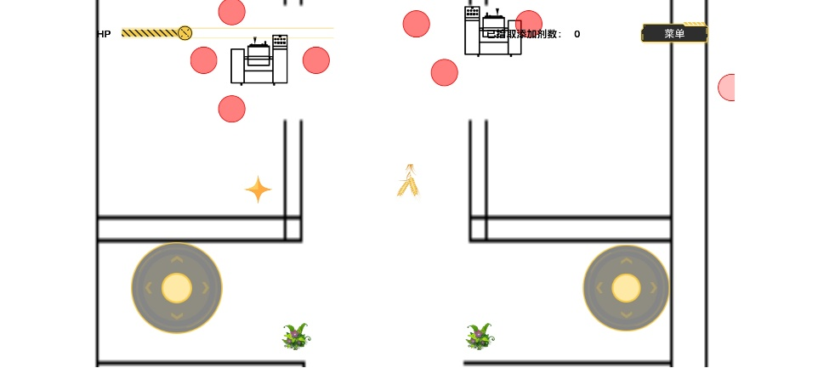

 |  | 子弹除颜色不同外，其余设定与玩家子弹保持一致

表结构

 | 1 | 角色战斗状态表
 |  | 字段 | 说明
 |  | entity_id | 角色或敌人编号
 |  | current_hp | 当前生命值
 |  | max_hp | 最大生命值
 |  | attack_power | 攻击力
 |  | is_attacking | 是否正在攻击
 |  | is_hit | 是否处于受击状态
 |  | is_dead | 是否死亡

资源需求

 | 程序资源
 |  | 玩家攻击状态机；
 |  | 敌人生命值与受击逻辑；
 |  | 碰撞体、范围检测模块；
 |  | 伤害结算模块；
 |  | 动画事件或时间轴判定；

 | 美术资源
 |  | 玩家待机、移动、攻击动画；
 |  | 敌人待机、受击、死亡动画；
 |  | 攻击轨迹特效；
 |  | 生命条 UI。

 | UI资源
 |  | 玩家生命条；
 |  | 伤害数字；
 |  | 攻击按钮图标，移动端适用；
 |  | 子弹

验收标准

 | 攻击键输入后，角色在正确时间播放攻击动作。
 | 仅在攻击判定窗口内可造成伤害。
 | 同一次攻击不会对同一敌人重复扣血。
 | 敌人生命值归零后无法继续移动或攻击。
 | 多个敌人、快速输入、死亡状态和暂停状态下不会出现异常伤害。
 | 攻击参数可通过配置表调整，无需修改核心逻辑。

事件系统
目的

 | 事件系统用于承载地图探索中的关键交互。玩家触碰地图地点或 NPC 后，触发对话与选择，并通过选择添加剂种类、数量或是否接受建议，改变产品状态和最终结局

目标

 | 1 | 玩家能够明确识别可交互地点和 NPC。
 | 2 | 触碰事件后，稳定弹出对话和选项界面。
 | 3 | 添加剂选择至少记录三类核心添加剂的数量等级。
 | 4 | 特殊事件能够修改结局变量或直接触发特殊结局。
 | 5 | 已触发事件的状态能够被存档系统记录。
 | 6 | 玩家每次选择后都能获得明确反馈，但不提前完全揭示最终结局。
 | 7 | 事件系统与移动、攻击、存档和结局系统保持清晰接口。

功能需求

 | 1 | 触发事件

 |  | 玩家移动，进入事件触发范围

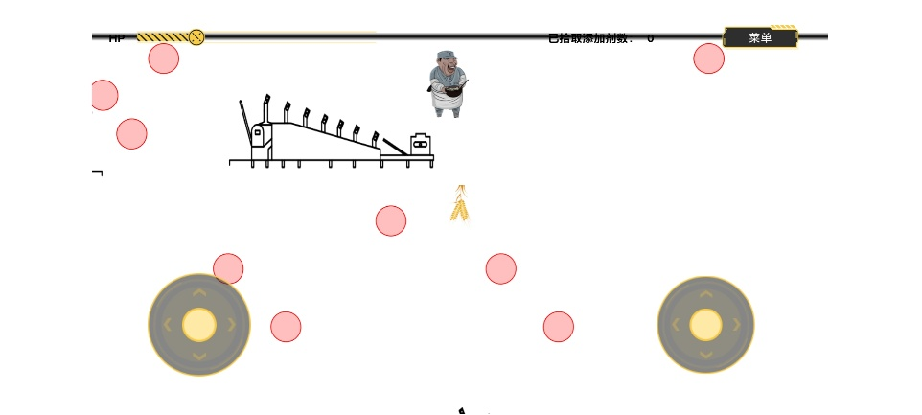

 | 2 | 事件分类

 |  | 类型 | 触发方式 | 主要内容 | 是否影响结局
 |  | 添加剂地点事件 | 玩家触碰地点 | 选择添加剂及使用量 | 是
 |  | NPC 对话事件 | 玩家接近或触碰 NPC | 获取建议、信息或剧情 | 可选
 |  | 终局确认事件 | 收集结局后触发 | 选择继续或结束游戏 | 是

 | 3 | 显示事件界面

 |  | 玩家触碰事件后，跳出选择界面，根据不同添加剂事件，有不同选择
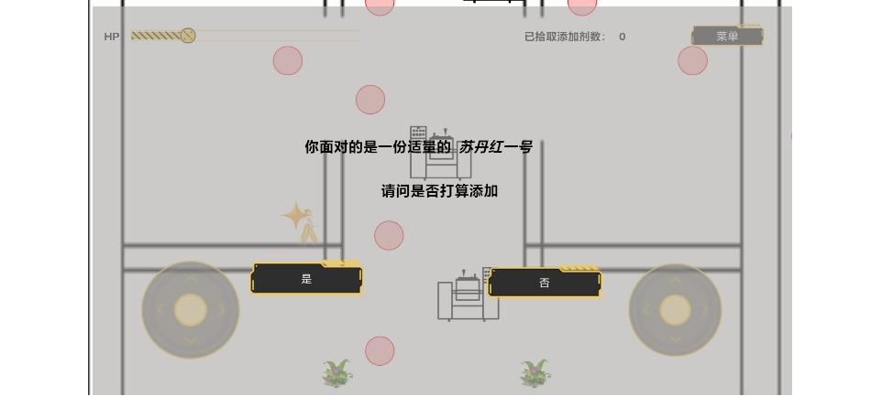

 | 4 | 玩家选择

 |  | 玩家选择添加剂/数量/回应

 | 5 | 校验选择条件

 |  | 确认后更新玩家数据,写入事件结果与结局变量

 | 6 | 退出选择界面

 |  | 关闭事件，恢复移动

表结构

 | 事件主表
 |  | 字段 | 说明
 |  | event_id | 事件唯一编号
 |  | event_type | 地点、NPC
 |  | position | 事件位置
 |  | trigger_radius | 触发范围
 |  | once_only | 是否只能完成一次
 |  | precondition | 前置条件
 |  | dialogue_id | 对话文本编号
 |  | choice_group_id | 选项组编号
 |  | result_group_id | 结果处理编号
 |  | is_completed | 是否完成，运行时字段

 | 选项表
 |  | 字段 | 说明
 |  | choice_id | 选项编号
 |  | event_id | 所属事件
 |  | choice_text | 选项显示文本
 |  | material_id | 材料编号
 |  | amount_level | 数量等级，1/2/3
 |  | is_illegal | 是否为非食品添加剂
 |  | result_tag | 结果标签
 |  | confirm_required | 是否需要二次确认

 | 事件结果表
 |  | 字段 | 说明
 |  | result_id | 结果编号
 |  | result_tag | 结果标签
 |  | variable_changes | 对结局变量的修改
 |  | unlock_events | 解锁的后续事件

资源需求

 | 策划 | 事件清单、触发条件、选项分支、结局变量关系表
 | 程序 | 事件触发器、对话系统、选项系统、条件判断、结果提交
 | UI | 交互提示、对话框、选项按钮
 | 美术 | 可交互地点、NPC、添加剂图标、额外材料图标
 | 文案 | NPC 对话、选择说明、结果反馈
 | 测试 | 分支覆盖表、异常触发测试、存档恢复测试

验收标准

 | 事件地点和 NPC 均可被玩家识别。
 | 触碰事件后能正确弹出对话和选项。
 | 每个选项只提交一次，不会重复计算。
 | 添加剂种类、数量等级和特殊材料记录准确。
 | 事件结果可正确写入存档。
 | 前置条件、事件解锁和一次性事件逻辑正确。
 | 事件界面关闭、暂停、死亡或场景切换时不会丢失或重复提交选择。

结局系统
目的

 | 结局系统根据玩家在事件中的累计选择，计算并展示对应结局，使玩家行为产生明确、可追溯的结果，并为重复游玩、结局收集和多周目探索提供目标。

目标

 | 1 | 每次游戏结束时都能得到唯一、稳定的结局。
 | 2 | 结局判定规则可由策划配置，不依赖程序硬编码。
 | 3 | 玩家能够查看已解锁结局，但未解锁内容保持隐藏。
 | 4 | 结局展示能够说明玩家选择造成的主要结果。
 | 5 | 支持特殊结局优先判定。
 | 6 | 收集 12 个结局后触发终局确认流程。
 | 7 | 选择“坚持继续”后，按照 PDF 设定限制后续操作；选择“答应终止”则结束当前流程。

功能需求

 | 1 | 开始界面结局收集

 |  | 玩家达成结局后在开始界面进行展示
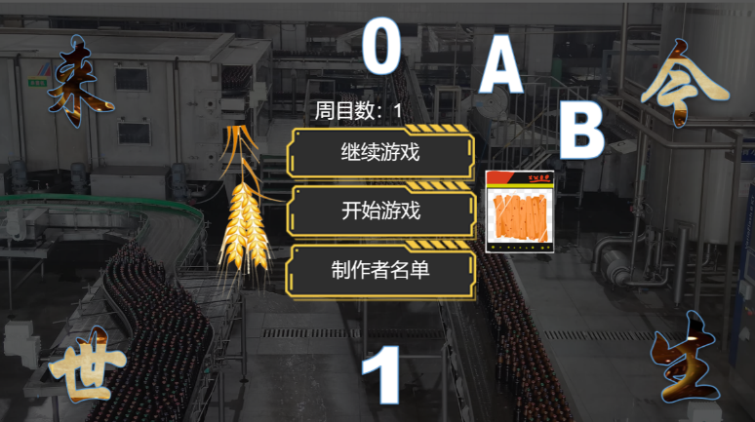
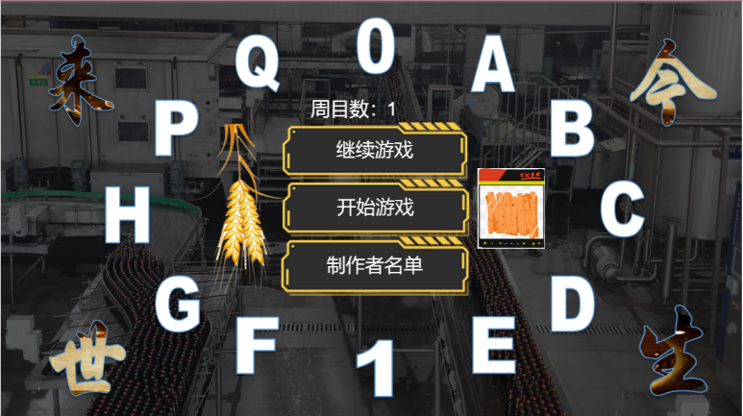

 | 2 | 结局判定优先级

 |  | 优先级 | 判定类型 | 说明
 |  | 1 | 违法/高风险特殊结局 | 使用苏丹红、三聚氰胺、福尔马林等。
 |  | 2 | 出口结局 | 从入口或漏洞离开。
 |  | 3 | 特殊数量结局 | 三种添加剂均极多等明确条件。
 |  | 4 | 完美结局 | 合理配比且满足全部额外材料条件。
 |  | 5 | 普通组合结局 | 根据三种核心添加剂数量匹配。
 |  | 6 | 默认结局 | 条件缺失或配置未覆盖时使用，需避免无提示。

 | 3 | 普通结局规则

 |  | 根据核心添加剂、额外添加剂、非法添加剂数量标签，判定结局
 |  | 具体规则见 | 结局设置.pdf

 | 4 | 特殊结局

 |  | 从入口或漏洞离开


 | 5 | 12 个结局后的终局流程

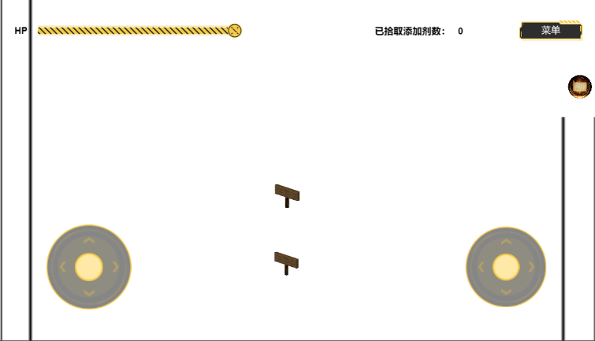
 |  | 收集 12 个结局后，在下一周目开始时弹出确认界面。
 |  | 选择 | 后续处理
 |  | 坚持继续 | 不再允许常规操作，也不能攻击；保留当前场景展示。
 |  | 答应终止 | 主角正式“走出”游戏流程，可查看图鉴或返回菜单。

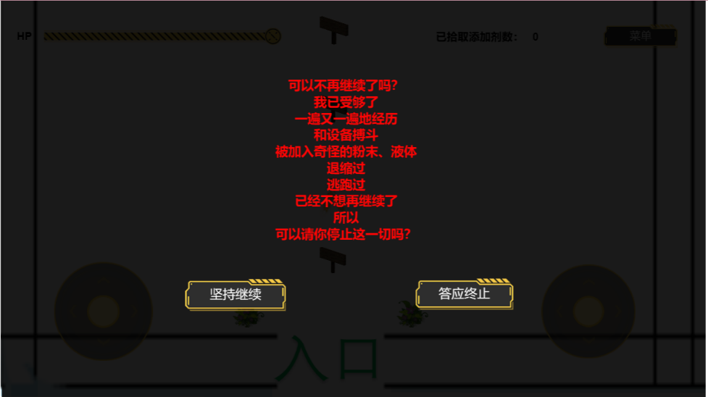

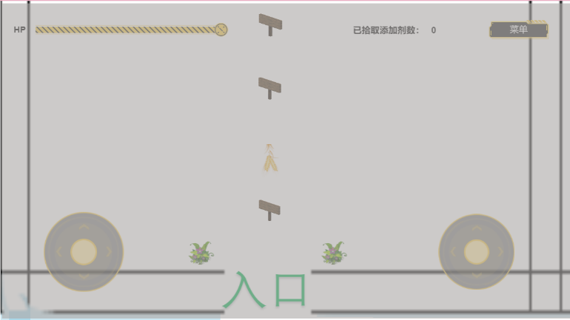

 | 6 | 局内达成结局展示

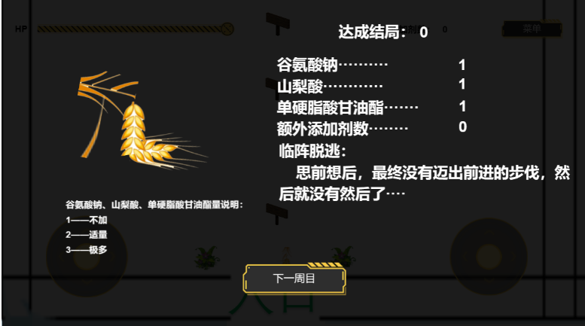
 |  |  |  |  | 内容 | 要求
 |  |  |  |  | 结局标题 | 显示编号与名称。
 |  |  |  |  | 结果文本 | 说明产品质量、市场表现、社会影响或法律后果。
 |  |  |  |  | 关键因素 | 显示“添加剂用量”“额外材料”等。
 |  |  |  |  | 插图/动画 | 使用结局专属图片或场景。
 |  |  |  |  | 解锁记录 | 首次触发后写入结局图鉴。
 |  |  |  |  | 后续按钮 | 提供下一周目等选项。

表结构

 | 结局变量
 |  | 变量 | 说明
 |  | msg_amount | 谷氨酸钠数量等级：1/2/3
 |  | sorbic_amount | 山梨酸数量等级：1/2/3
 |  | gms_amount | 单硬脂酸甘油酯数量等级：1/2/3
 |  | extra_safe_count | 额外可添加材料数量
 |  | illegal_material_count | 非食品添加剂数量
 |  | exit_type | 正常结束、入口、漏洞
 |  | event_complete_count | 已完成事件数量
 |  | ending_collection_count | 已收集结局数量
 |  | ending_id | 当前判定结局编号

 | 结局主表
 |  | 字段 | 说明
 |  | ending_id | 结局编号，如 A、B、P、Q
 |  | ending_name | 结局名称
 |  | priority | 判定优先级
 |  | condition_expression | 触发条件
 |  | title_text | 结局标题
 |  | description_text | 结局正文
 |  | illustration_id | 结局插图编号
 |  | animation_id | 结局动画编号
 |  | unlock_once | 是否仅首次解锁
 |  | next_flow | 重开、菜单、继续、终止

 | 组合判定表
 |  | 字段 | 说明
 |  | rule_id | 规则编号
 |  | msg_amount | 谷氨酸钠数量等级
 |  | sorbic_amount | 山梨酸数量等级
 |  | gms_amount | 单硬脂酸甘油酯数量等级
 |  | extra_safe_required | 需要的额外材料数量
 |  | illegal_material_allowed | 是否允许非食品添加剂
 |  | ending_id | 命中的结局
 |  | notes | 规则备注或待确认内容

 | 结局收集表
 |  | 字段 | 说明
 |  | ending_id | 结局编号
 |  | is_unlocked | 是否已解锁
 |  | play_count | 触发次数
 |  | last_trigger_condition | 最近一次触发条件

资源需求

 | 策划 | 结局矩阵、优先级、特殊条件、结局收集规则
 | 程序 | 条件表达式解析、结局匹配、结局图鉴、终局流程
 | 文案 | 结局标题、正文、选择反馈、终局确认文本
 | 美术 | A～Q 结局插图、结局背景、图鉴图标、终局界面
 | UI | 结局展示页、关键因素摘要、图鉴、收集进度、终局弹窗
 | 测试 | 全组合测试、优先级冲突测试、结局解锁测试、读档测试

验收标准

 | 每种有效选择组合都能匹配唯一结局。
 | 特殊结局优先级正确，不被普通组合覆盖。
 | P、Q、0、1 等特殊结局可稳定触发。
 | 结局文本、插图、编号和触发条件一致。
 | 未解锁结局不会提前显示完整内容。
 | 收集 12 个结局后正确弹出终局确认。
 | 选择“坚持继续”后，移动和攻击均按设定禁用。
 | 选择“答应终止”后可正确结束当前流程。
 | 结局判定表可由策划修改，不需要改动核心程序代码。

提示系统
目的

 | 提示系统用于在游戏初期给予玩家简单的世界观介绍和操作教程

目标

 | 1 | 玩家理解如何移动和攻击
 | 2 | 玩家理解如何推进游戏进度
 | 3 | 玩家理解菜单作用
 | 4 | 玩家理解游戏世界观
 | 5 | 玩家理解游戏基本设定

功能需求

 | 1 | 提示入口

 |  | 玩家移动接触到地图中的告示牌

 | 2 | 提示界面

 |  | 触碰告示板之后，画面中跳出具体界面
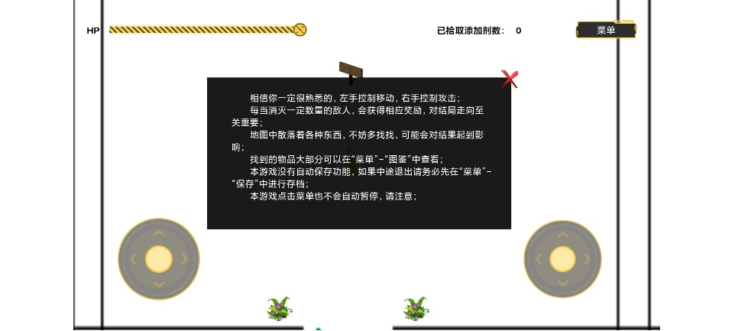

 | 3 | 提示内容
 |  | a | 新手教程
 |  | 1.相信你一定很熟悉的，左手控制移动，右手控制攻击；
 |  | 2.每当消灭一定数量的敌人，会获得相应奖励，对结局走向至关重要；
 |  | 3.地图中散落着各种东西，不妨多找找，可能会对结果起到影响；
 |  | 4.找到的物品大部分可以在“菜单”-“图鉴”中查看；
 |  | 5.本游戏没有自动保存功能，如果中途退出请务必先在“菜单”-“保存”中进行存档；

 |  | b | 游戏说明
 |  | 1.本游戏将辣条生产过程抽象化，生产过程中经历各种设备的原料就像和设备搏斗一般，可以简单体验从原料到产品过程中，添加剂的影响；
 |  | 2.本游戏的十二种结局带有一定夸张色彩，但本意是让玩家形象直观地了解到添加剂的添加量会对产品造成的影响，同时为了趣味性增添了一些戏剧效果；
 |  | 3.本游戏游玩过程中可能会存在一些BUG，但因为制作者实力和精力有限，找不到相关BUG的解决办法，对给您游玩造成的不愉快感到非常抱歉；

 |  | c | 游戏背景说明
 |  | “这是一个食品的世界，每个成年的原料都要独自前往圣地进行一系列冒险，成功“走出”的原料将会如愿成为食品。”——传说如此

 | 4 | 退出提示

 |  | 点击提示右上角红叉后退出

表结构

 | 字段 | 说明
 | Signboard_id | 告示牌ID
 | Signboard_data | 告示牌内容

资源需求

 | 人力资源
 |  | 系统策划：定义提示规则、字段和交互流程；
 |  | 程序：实现提示的读取和退出；
 |  | UI/UX：制作提示界面；

 | 美术资源
 |  | 告示牌
 |  | 提示界面

 | 测试资源
 |  | 首次触碰告示牌；
 |  | 正常读取提示和退出；
 |  | 后续再次触碰告示牌

验收标准

 | 能成功读取和退出；

图鉴系统
目的

 | 图鉴系统用于在游戏中进行科普宣传

目标

 | 1 | 玩家通过在地图中探索收集图鉴
 | 2 | 玩家能通过图鉴了解添加剂

功能需求

 | 1 | 图鉴入口

 |  | “菜单”—“图鉴”

 | 2 | 图鉴界面

 |  | 点击“图鉴”按钮后，菜单界面消失，图鉴界面出现，收集到的图鉴横向排列
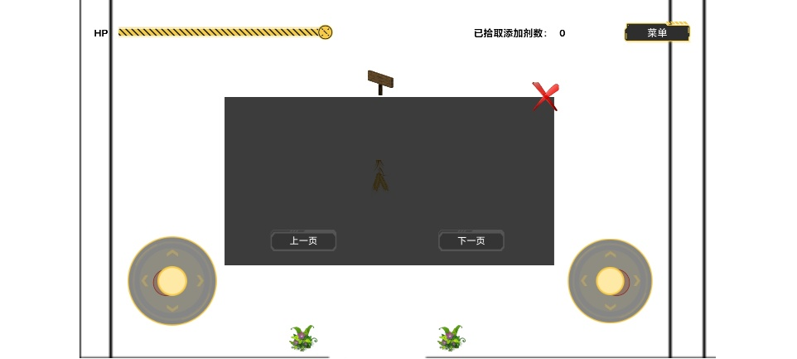
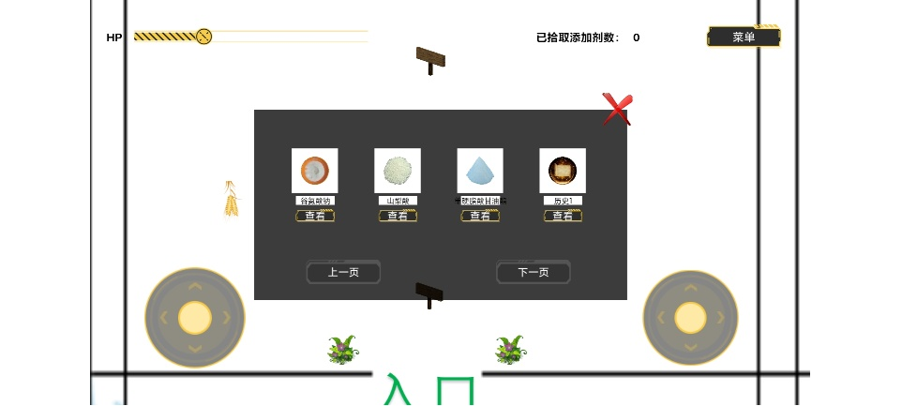

 | 3 | 阅读图鉴

 |  | 点击具体某一图鉴图标下的“查看”按钮后，显示对应科普内容
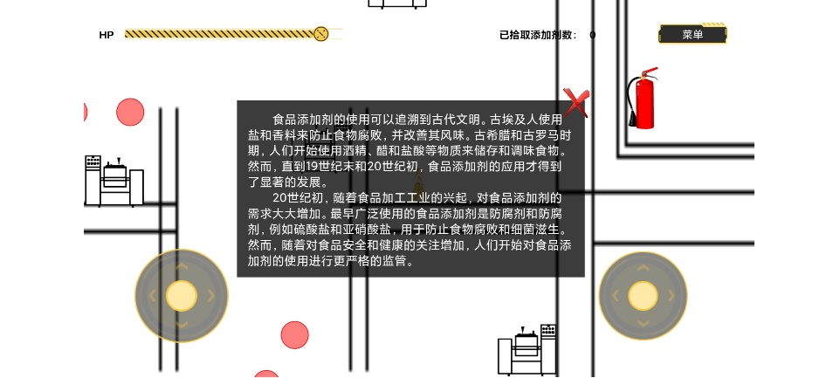

 | 4 | 图鉴翻页

 |  | 点击图鉴界面“上一页”或“下一页”按钮，可以实现翻页，查看其他图鉴内容

 | 5 | 退出图鉴

 |  | 点击右上角红叉，退出当前界面

 | 6 | 获得图鉴

 |  | 在地图中，触碰相关对象，即可获得图鉴
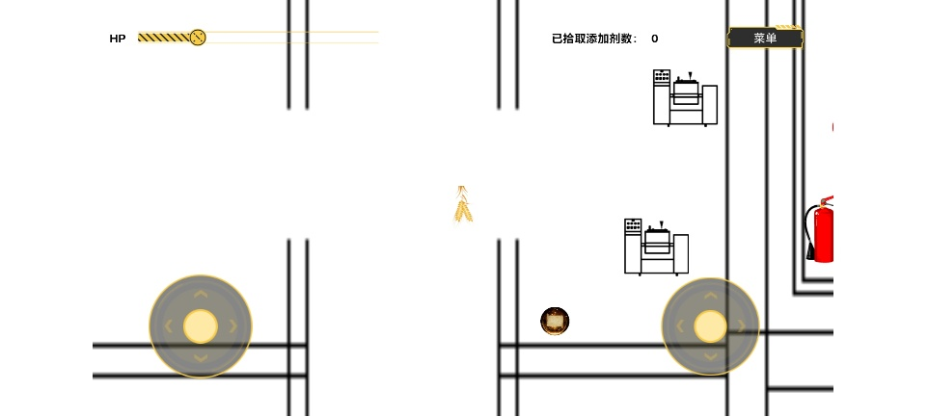

表结构

 | 字段 | 说明
 | illustrated_id | 图鉴id
 | illustrated_position | 图鉴位置
 | illustrated_data | 图鉴内容
 | 具体内容可见 | 图鉴说明.pdf

资源需求

 | 人力资源
 |  | 系统策划：定义图鉴规则、字段和交互流程；
 |  | 程序：实现图鉴的读取和退出；
 |  | UI/UX：制作提示界面；

 | 美术资源
 |  | 地图图鉴资源
 |  | 图鉴界面
 |  | 图鉴美术

验收标准

 | 触碰地图资源正常获得，地图资源消失；
 | 拾取到的图鉴收录在图鉴界面中；
 | 正常读取图鉴和退出；
 | 正常翻页

调研
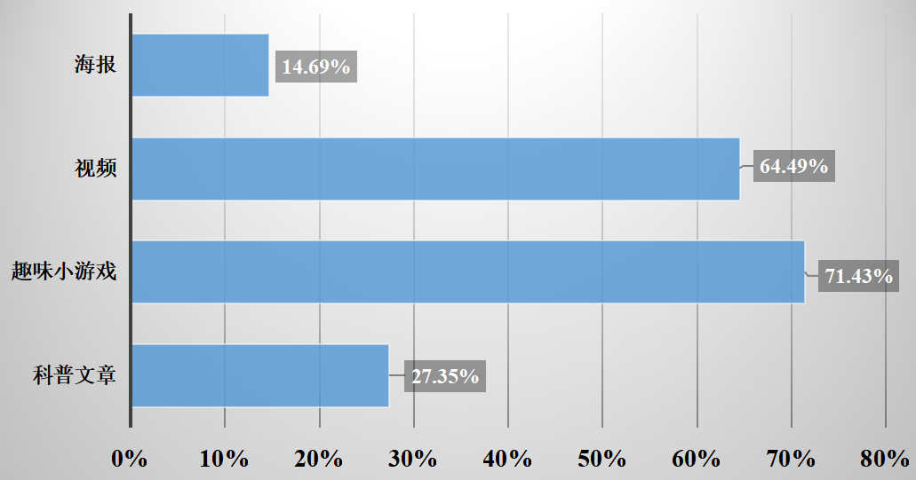
调查背景

 | 近年来，随着中国年轻人消费观念的转变和零食市场的崛起，辣条作为一种新型零食，备受年轻人的喜爱。

 | 不少消费者对辣条中的食品添加剂存在着诸多疑虑和误解。

 | 食品添加剂的种类和功能繁多，加之大众对其了解不足，导致了一些误解和不必要的恐慌。

 | 了解大众对于辣条中食品添加剂的了解程度和误解情况，以及对于辣条安全性的看法和态度，具有一定的研究价值和实践意义。

调查目的

 | 旨在了解大众对于辣条中谷氨酸钠、山梨酸和单硬脂酸甘油酯等三种常见食品添加剂的了解程度和认识情况。
 | 通过调查大众对于这三种食品添加剂的了解程度和认识情况，可以更好地了解公众对于食品添加剂的认知水平和态度，以及对于食品安全问题的关注程度和态度。

调查方式

 | 随机抽样，在网上发布问卷

调查结果

 | （1）调查对象基本情况
 | 本次调查共发放问卷 245份，有效问卷245份。

 | 18岁以下15人（占6.12%），18-24岁171人（占69.80%），25-40岁47人（占19.18%），40岁以上12人（占4.90%）。

 | 初中及以下学历者9人（占3.67%），高中或中专学历者25人（占10.20%），大专或本科学历168 人（占68.57%）， 硕士及以上学历43人（占 17.55%）。

 | 非食品相关领域198人（占80.82%），食品相关领域47人（占19.18%）。

 | 总体来看，参与调查的人员主要集中在18-24岁具有大专或本科学历的非食品相关领域人群。
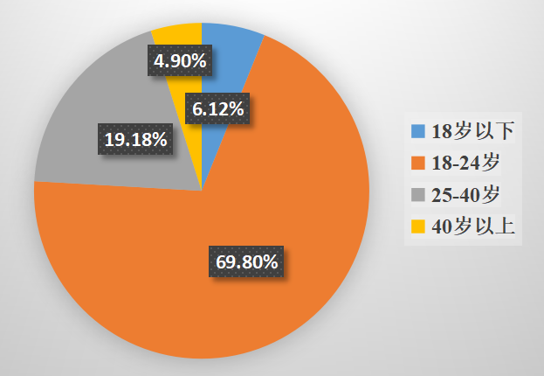
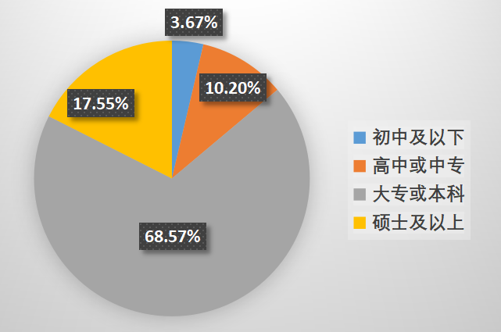
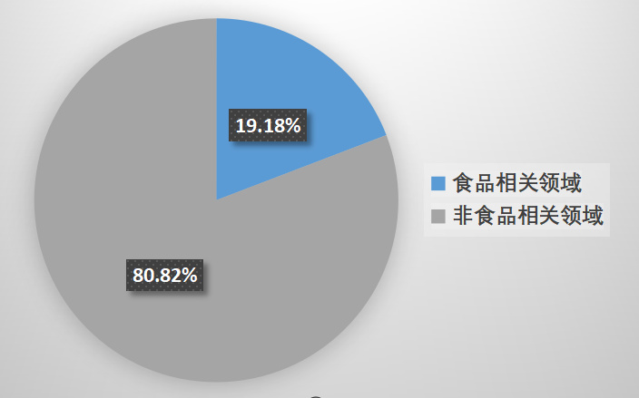

 | 调查人群中吃辣条的占到96.33%，其中几乎每天都吃、两三天吃一次的人群占到29.80%

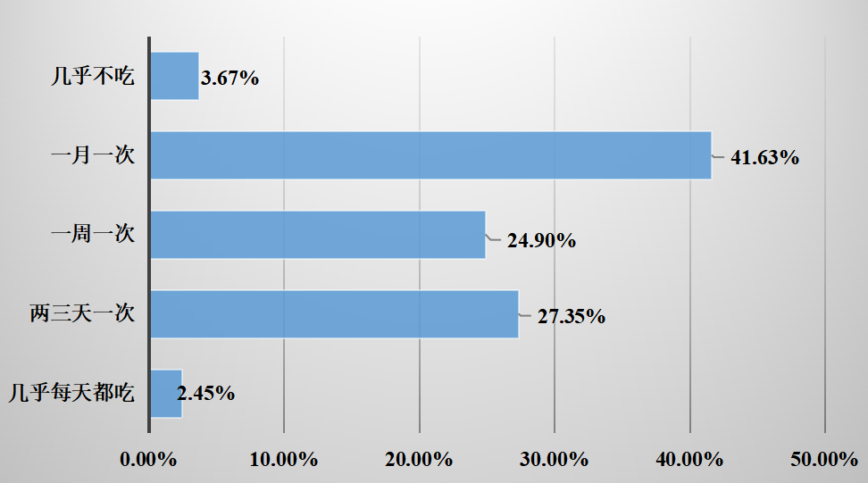

 | （2）对于食品添加剂的概念了解情况
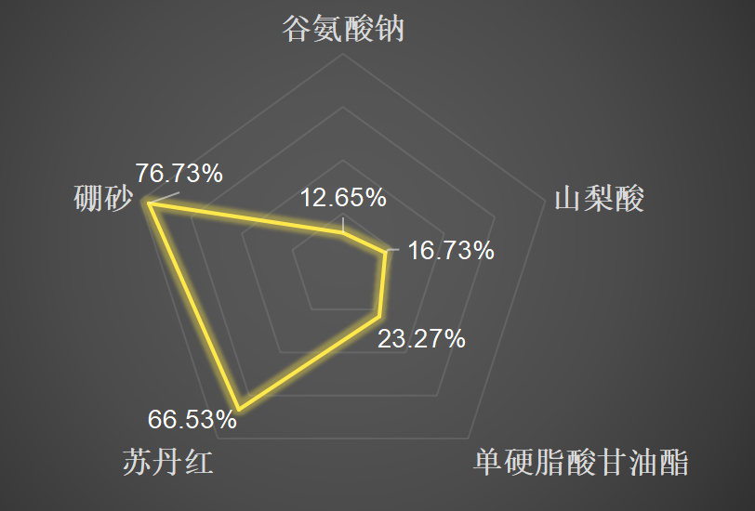
 | 在对于不能添加到辣条中的物质的认识中，有76.73%的人选择了硼砂，66.53%的人选择了苏丹红，这说明大约2/3左右的人群对于食品添加剂是有一定概念的，他们能够区分食品添加剂和工业化学品的区别，但是仍存在接近1/3的人群对硼砂和苏丹红存在错误认知，同时，仍有23.27%、16.73%、12.65%的人选择了单硬脂酸甘油酯、山梨酸和谷氨酸钠，这表明公众对于食品添加剂仍存在概念不清的情况。

 | （3）对于谷氨酸钠的了解情况

 | 在对于谷氨酸钠的作用认识调查中， 146人（占59.59%）选择了增加鲜味，但仍有40.41%的受调查人群对谷氨酸钠持有错误认识，其中认为其起到防腐剂作用的占28.98%，而认为其能够使水相和油相相互混合的占11.43%，这说明大众对于谷氨酸钠的认识仍有待提高。
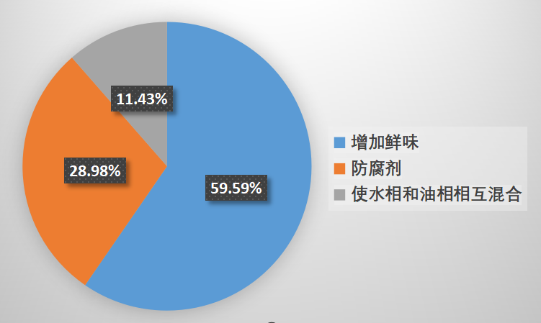

 | （4）对山梨酸的了解情况

 | 在对山梨酸的功能认识调查中，正确认识其防腐剂功能的仅仅只占13.06%，而对山梨酸存在错误认识的占到接近九成，其中认为其能够增加鲜味、使水相和油相相互混合、作为酸味剂的分别占到24.08%、22.86%和40.00%，这说明大众对于山梨酸的作用和功能了解非常不足：很多人可能只是听说过山梨酸，但对其具体作用和功能了解不足；他们可能会将山梨酸与其他食品添加剂混淆。
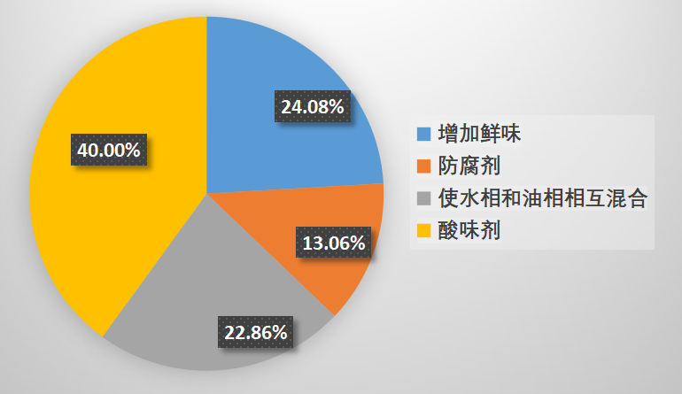

 | 在对于山梨酸的使用限量认识调查中，选择0.2-1.0g/kg的比例仅占14.29%，比例较低，而认为其限量范围为0.01-0.2g/kg、1.0-2.0g/kg、2.0-4.0g/kg的人数分别占到67.35%、14.29%和1.63%。在受调查人群中，不乏从事或在食品相关领域学习的人，但情况不太乐观。
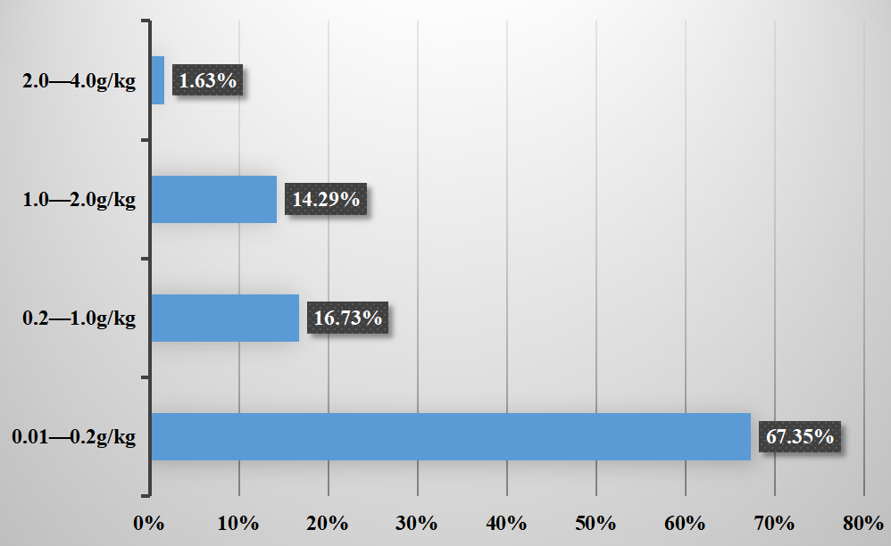

 | （5）对单硬脂酸甘油酯的了解情况

 | 在对单硬脂酸甘油酯的功能认识调查中，选择正确答案“使水相与油相相互混合”的占46.94%，不到总人数的一半，超过一半的人选择了增加鲜味（7.76%）、防腐剂（15.92%）、抗氧化剂（29.39%），这说明大众对于单硬脂酸甘油酯了解不深刻，他们可能从错误的渠道获得了关于单硬脂酸甘油酯的信息，或者缺乏相关信息。
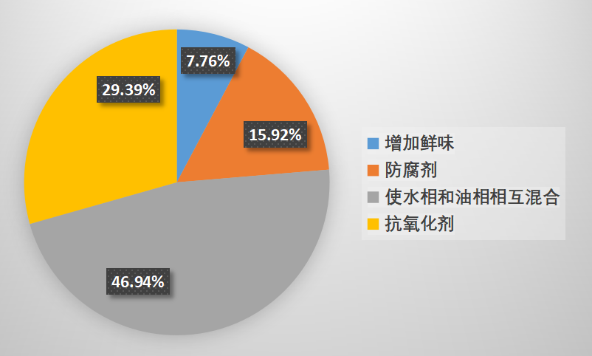

 | （6）对于食品添加剂的态度情况

 | 在对食品添加剂的态度调查中，32.24%的人对于食品添加剂持正面意见，他们认为“没有食品添加剂就没有现代食品工业”。持“少点为好，多了有点担心”态度的人占53.88%，“无所谓”的人占到18.37%，而认为“有毒有害”的人群占6.12%，这说明超过一半的人群对于食品添加剂没有科学的态度认知，应该就此展开积极的科普宣传，让公众知道我国的食品添加剂在法定范围内是安全的、必要的。
 | 0
 | 0
 | 0
 | 0

 | （7）对于添加剂知识的好奇度情况

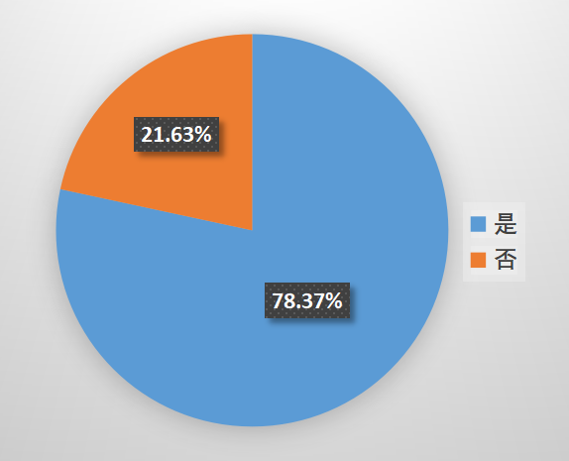
 | 78.37%的人会了解添加剂量效关系与对生产销售的影响，这说明超过七成的人对有关添加剂的知识有求知欲。在期待的添加剂知识的科普形式的调查中，趣味小游戏形式最受青睐，比例占到71.43%，其次分别有64.49%、27.35%、14.69%的人视频、科普文章以及海报形式，这说明大家更倾向于新颖、具有较好的感官体验和互动性的科普形式，故我们选取了趣味小游戏作为科普形式，期待能达到良好的科普效果。

